Sheet1
Школа | МБОУ Большекирсановская сош имени Героя Советского Союза Хайло В.А. |  |  | Отд./корп |  |  |  | День | 2022-10-06

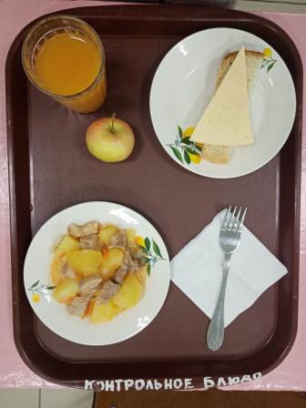
Прием пищи | Раздел | № рец. | Блюдо | Выход, г | Цена | Калорийность | Белки | Жиры | Углеводы
Завтрак | гор.блюдо | 259 | Жаркое по-домашнему | 175.00 | 40.35 | 383.00 | 12.30 | 29.50 | 16.58
 | гор.напиток | 355 | Кисель из кураги ( с добавлением витамина С) | 180.00 | 9.82 | 139.14 | 0.80 | 0.05 | 29.48
 | хлеб | Н | Хлеб пшеничный | 30.00 | 2.29 | 69.00 | 2.28 | 0.24 | 14.10
 |  | 15 | Сыр порциями | 20.00 | 13.00 | 72.00 | 4.64 | 5.90 | 0.00
 |  | 338 | Фрукты (яблоко) | 100.00 | 6.94 | 47.00 | 0.40 | 0.40 | 9.80

Завтрак 2 | фрукты

Обед | закуска
 | 1 блюдо |  | .
 | 2 блюдо
 | гарнир
 | сладкое
 | хлеб бел.
 | хлеб черн.

 |  |  |  | 505.00 | 72.40 | 710.14 | 20.42 | 36.09 | 69.96

